CollectiveAccess
Image | Object | Description | Date
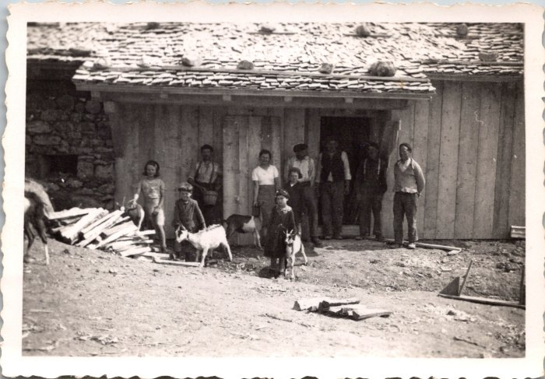 | Photo de groupe à Commune, 1943 (12-043) | Photo de groupe à Commune, 1943
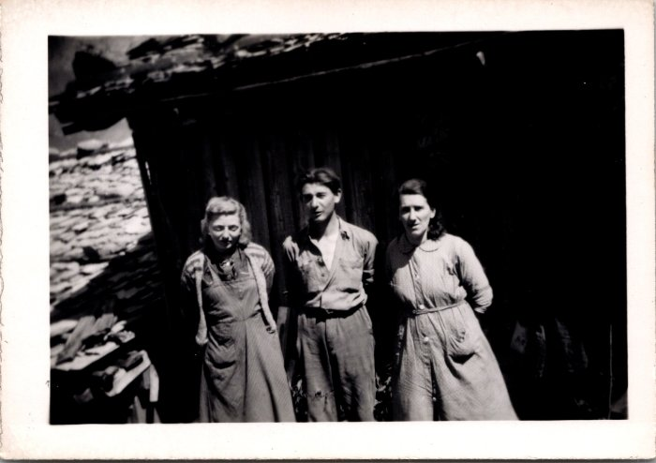 | Photos à Commune (12-044) | Photos à Commune
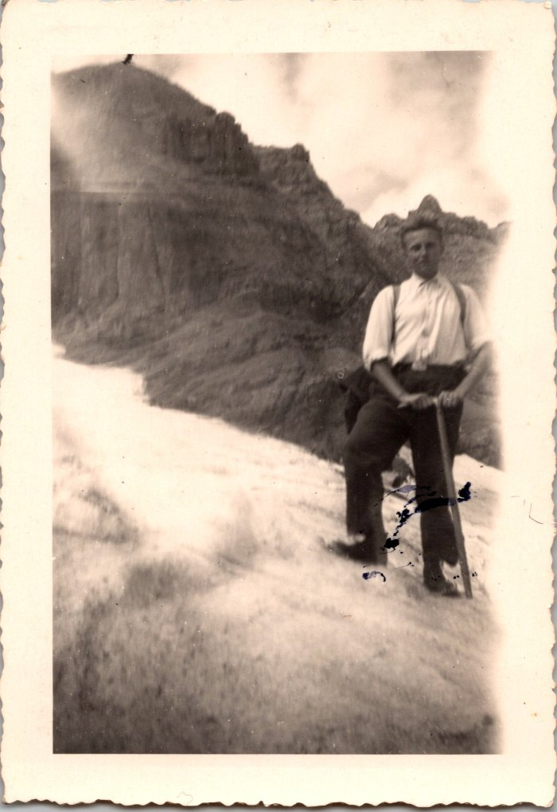
 | Photos sur le Glacier de Prazon en 1943 (12-045) | Photos sur le Glacier de Prazon le 8 septembre 1943
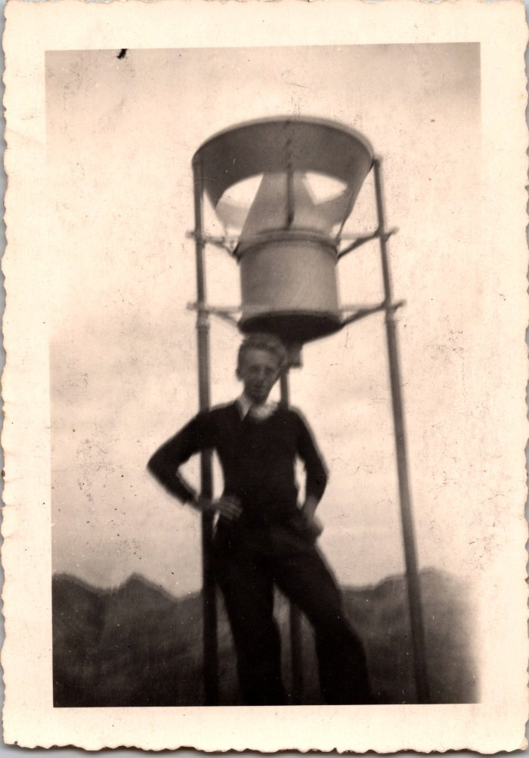
 | Photo au col du Tenneverge en 1943 (12-046) | Photo au col du Tenneverge en 1943
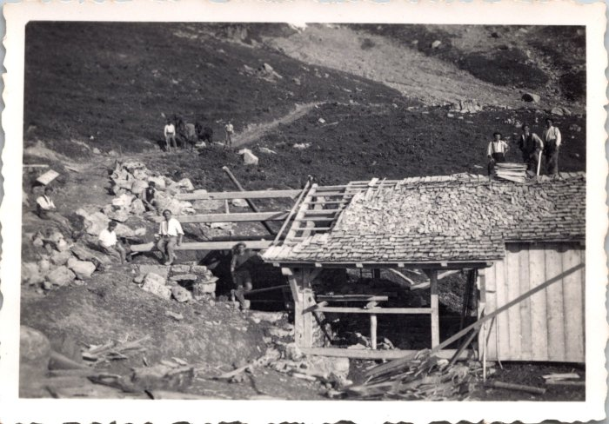 | Photo de la construction de la fruitière de Commune, juin 1943 (12-055) | Photo de la construction de la fruitière de Commune, juin 1943
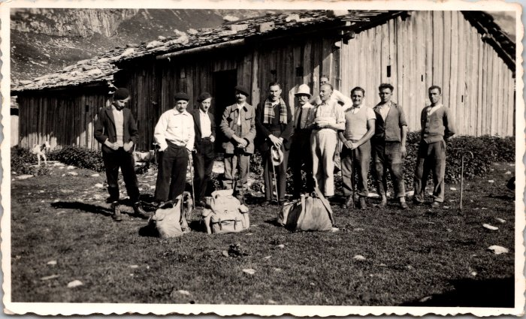 | Bénédiction de la montagne de Sales en 1937 (12-056) | Bénédiction de la montagne de Sales en 1937
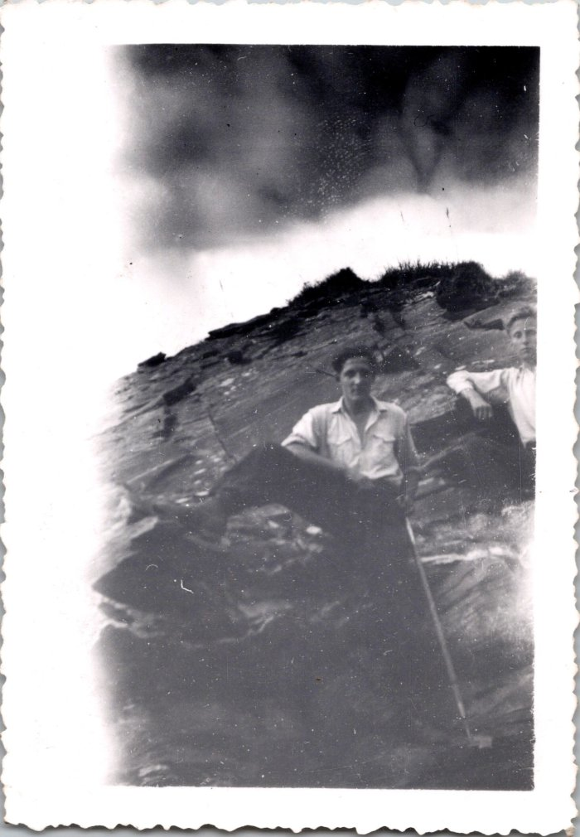
 | Photo sur la route du Tenneverge, 1943 (12-061) | Photo sur la route du Tenneverge septembre 1943
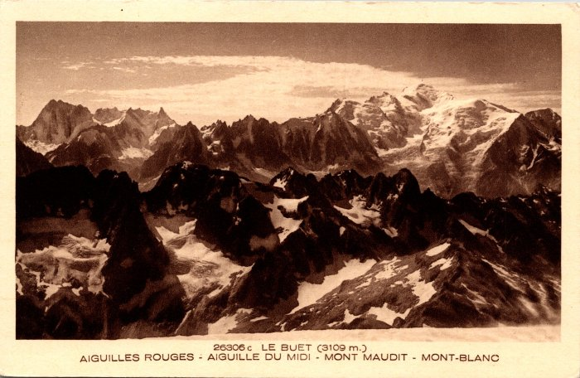 | Les Aiguilles Rouges, Aiguilles du Midi, Mont Maudit et Mont Blanc depuis le Buet (2-1001) | Les Aiguilles Rouges, Aiguilles du Midi, Mont Maudit et Mont Blanc depuis le Buet
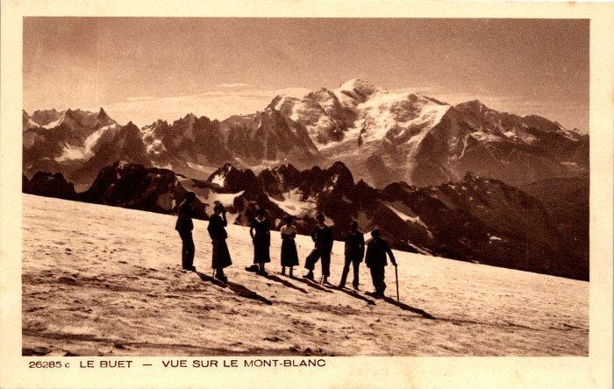 | Montée au Buet vue sur le Mont Blanc (2-1003) | Montée au Buet vue sur le Mont Blanc
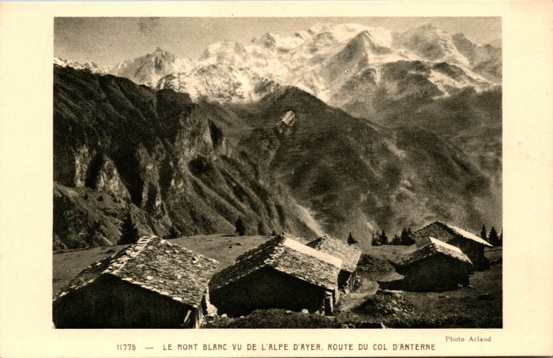 | Le Mont Blanc vu de l’Alpe d’Ayer, route du col d’Anterne (2-1039) | Le Mont Blanc vu de l’Alpe d’Ayer, route du col d’Anterne
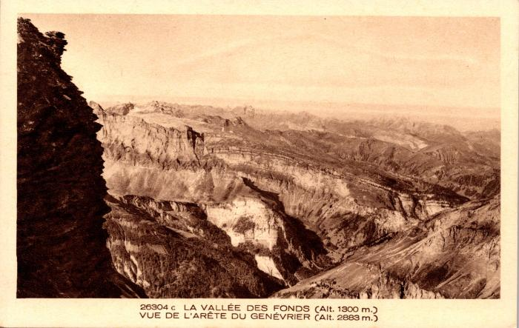 | La vallée des Fonds vue de l'arête du Genévrier (2-1049) | La vallée des Fonts vue de l'arête du Genévrier
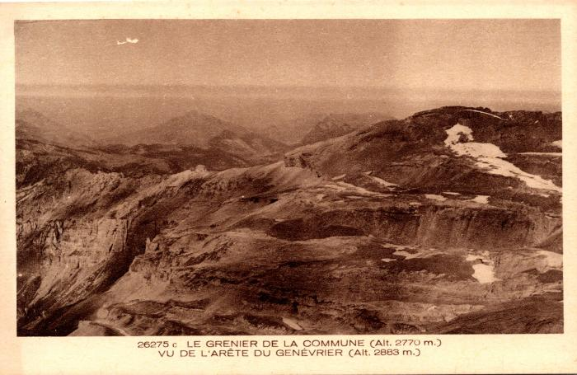 | Le Grenier de Commune vu de l'arête du Genévrier (2-1051) | Le Grenier de Commune vu de l'arête du Genévrier
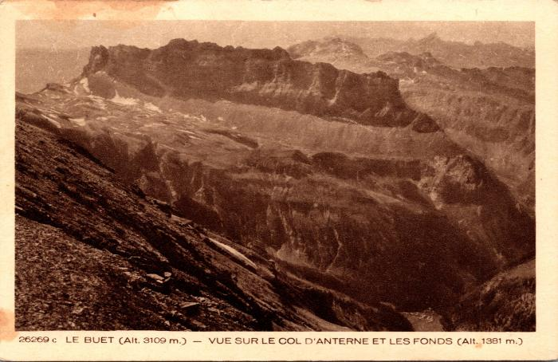 | Vue sur le Col d'Anterne, la chaine des Fiz et les Fonds (2-1053) | Vue sur le Col d'Anterne, la chaine des Fiz et les Fonts
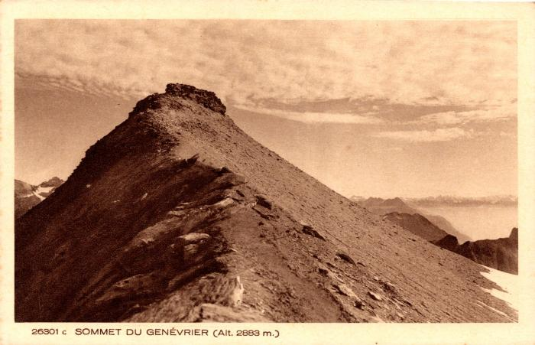 | Sommet du Genévrier (2-1055) | Sommet du Genévrier
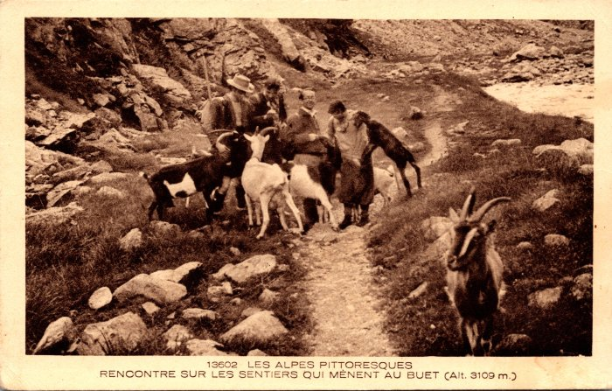 | Photo sur le sentier menant au Buet, rencontre avec les chèvres (2-1063) | Photo sur le sentier menant au Buet, rencontre avec les chèvres
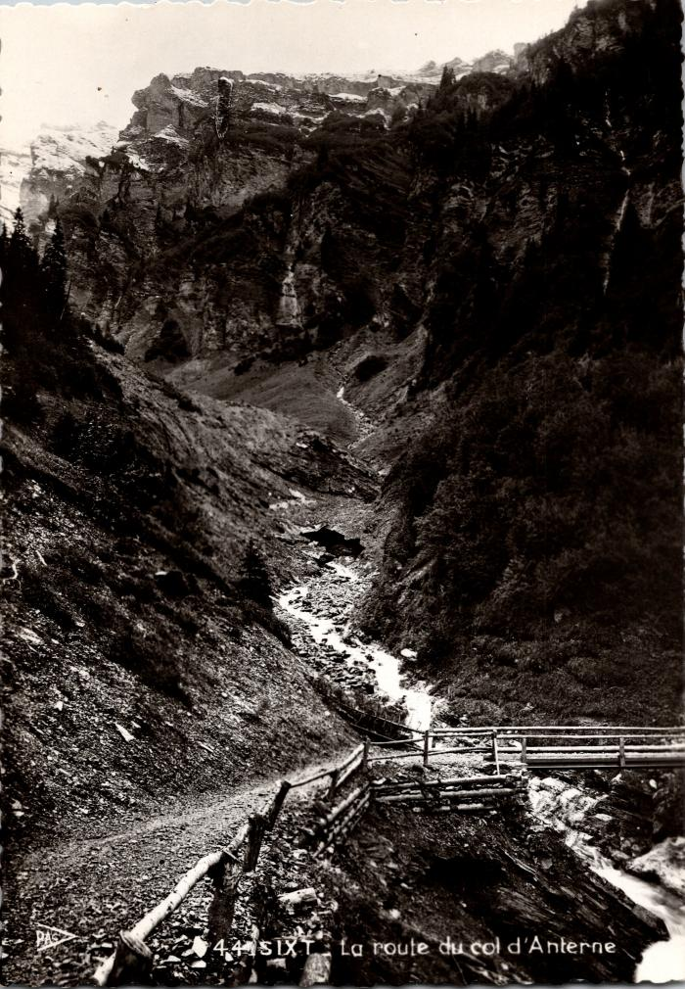
 | La route d'Anterne (2-1103) | La route d'Anterne
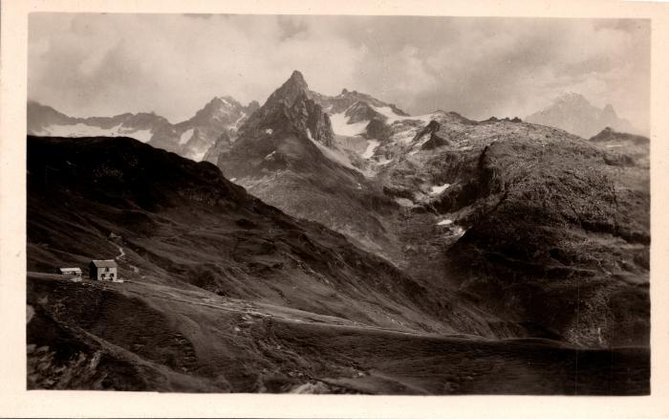 | Le chalet du Col d'Anterne et les Aiguilles Rouges de Chamonix (2-1117) | Le chalet du Col d'Anterne (Moëde-Anterne) et les Aiguilles Rouges de Chamonix
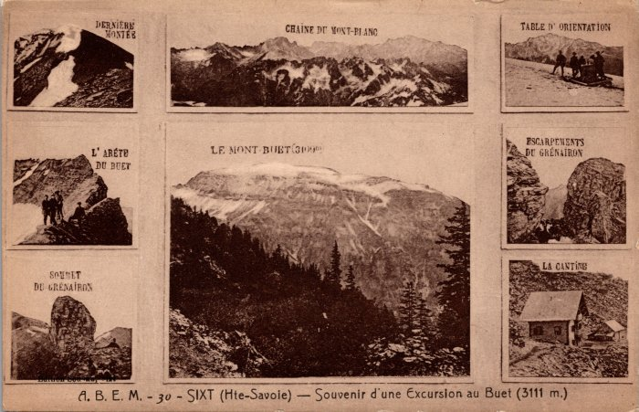 | Photos souvenirs d’une excursion au Buet (2-116) | Photos souvenirs d’une excursion au Buet
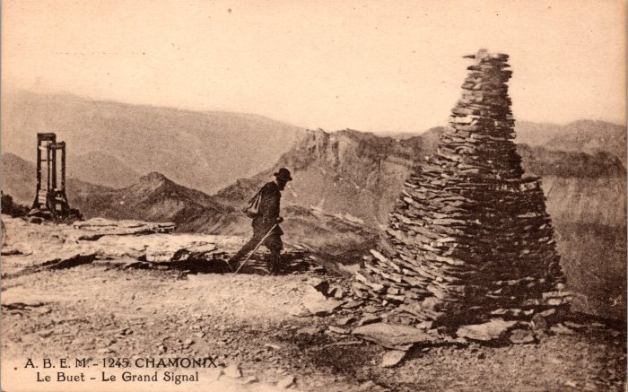 | Photo au Grand Signal au Buet (2-130) | Photo au Grand Signal au Buet
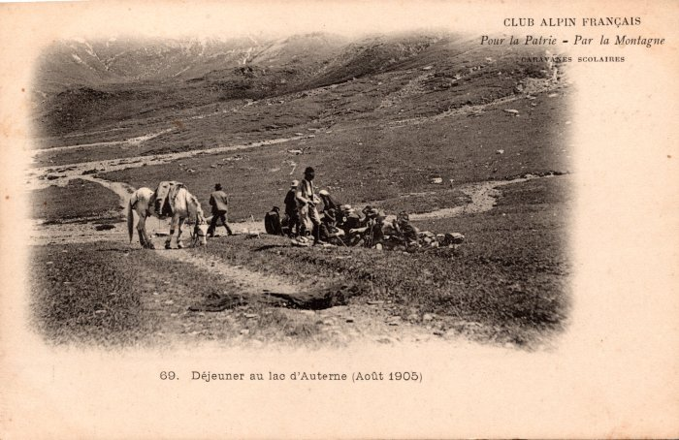 | Déjeuner au Lac d’Anterne avec le cheval - août 1905 (2-1341) | Déjeuner au Lac d’Anterne avec le cheval - août 1905
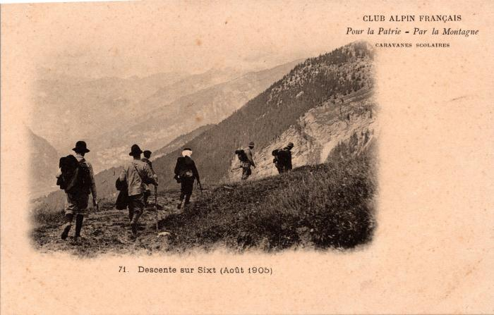 | Carte Postale Club Alpin Français, 1905 (2-1345) | Carte Postale Club Alpin Français, 1905 "Pour la Patrie - Par la Montagne" Descente sur Sixt
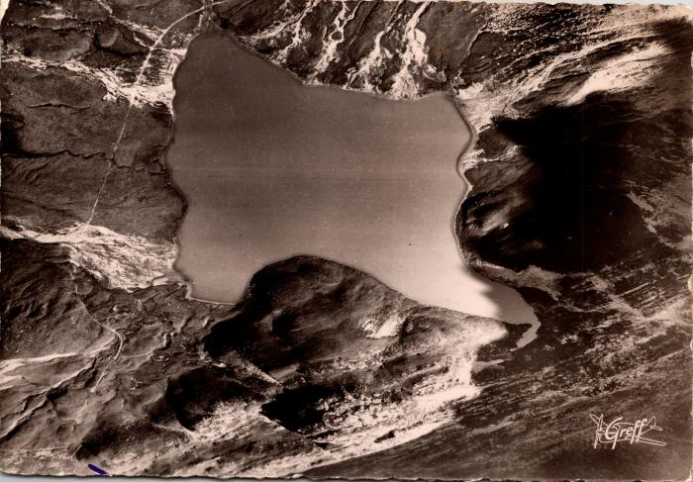 | Vue aérienne du lac d'Anterne (2-1425) | Vue aérienne du lac d'Anterne
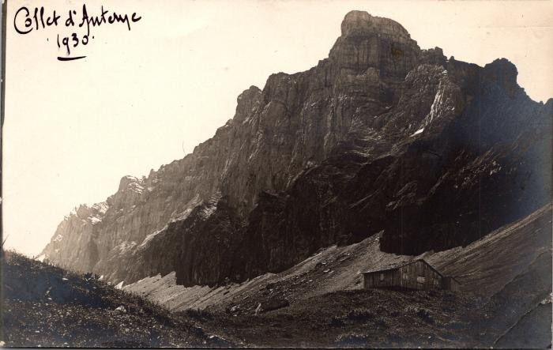 | Photo au Collet d'Anterne, 1930 (2-1506) | Photo au Collet d'Anterne, 1930
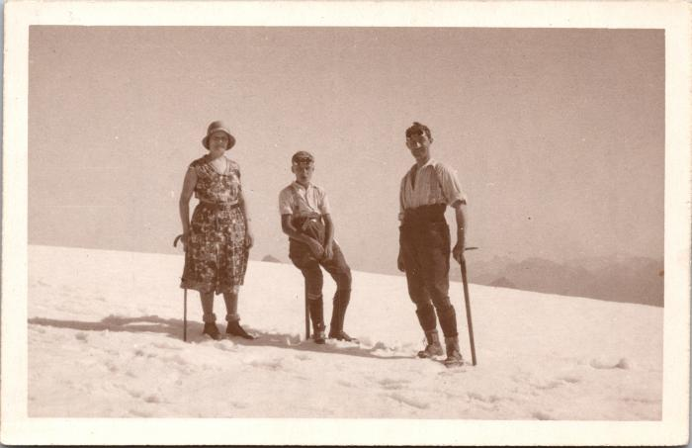 | Photo au sommet du Buet, 27 août 1930 (2-1609) | Photo au sommet du Buet, 27 août 1930 Mme Christinaz, Pierrot, ?
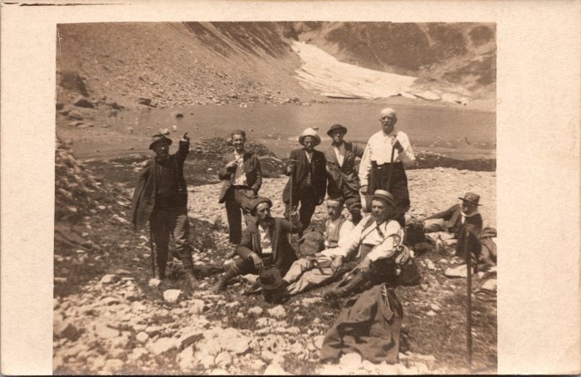 | Photo de groupe à coté du lac de la Vogealle (2-1610) | Photo de groupe à coté du lac de la Vogealle
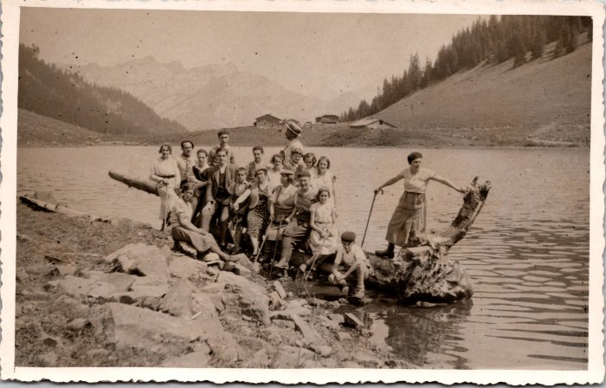 | Photo de groupe au lac de Gers -1934 (2-1616) | Photo de groupe au lac de Gers le 21 aout 1934
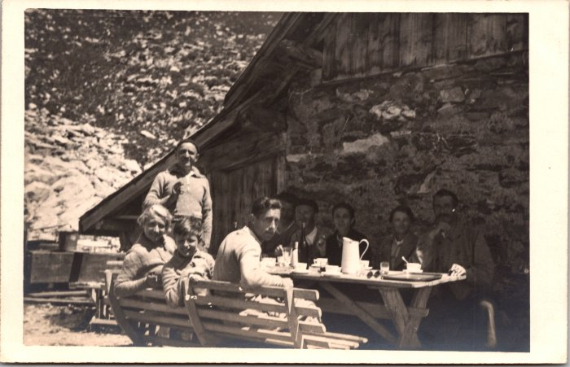 | Photos au Grenairon le 23 juillet 1937 (2-1622) | Photos au Grenairon le 23 juillet 1937
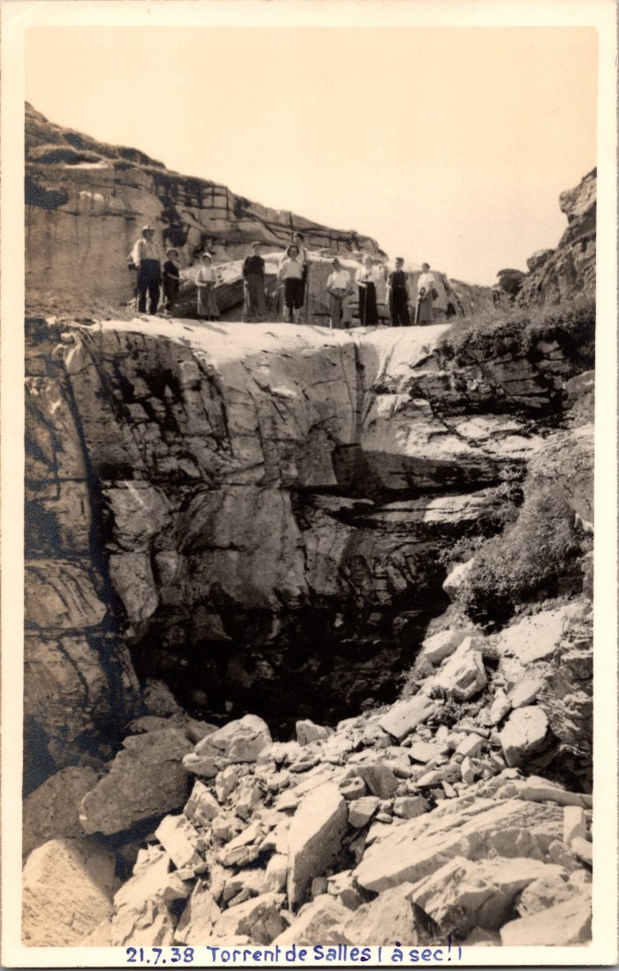
 | Photo au torrent de Sales (à sec!) - 1938 (2-1636) | Photo au torrent de Sales (à sec!) le 21 juillet 1938
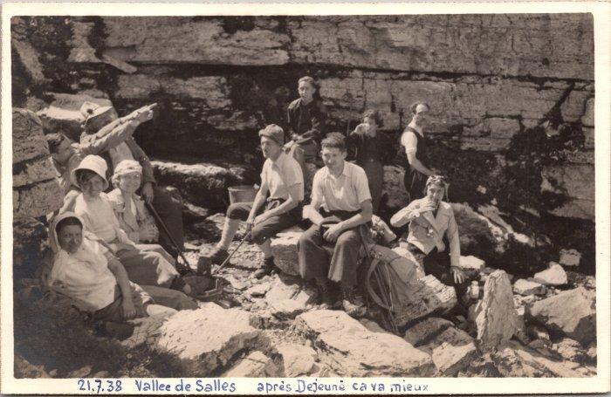 | Photo de groupe dans la vallée de Sales - 1938 (2-1654) | Photo de groupe dans la vallée de Sales "Après déjeuné ça va mieux" le 7 juillet 1938
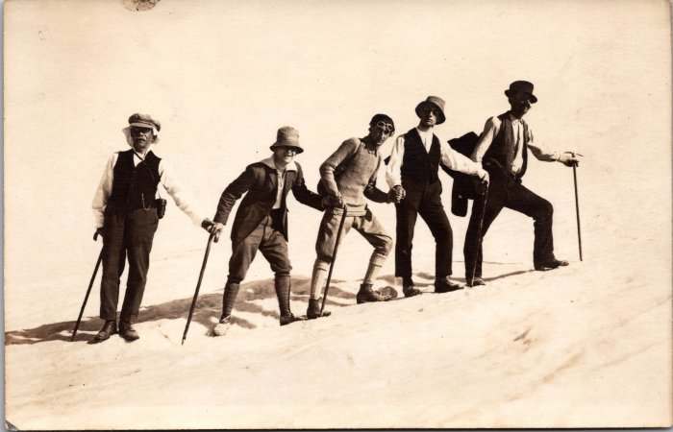 | Photo de jeunes hommes allant au Buet - 1923 (2-1664) | Photo de jeunes hommes allant au Buet - 1923
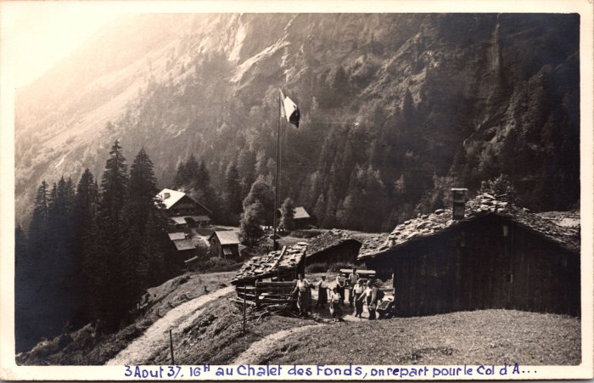 | Photo au chalet des Fonts -1937 (2-1666) | Photo au chalet des Fonts le 3 aout 1937 "on repart pour le Col d'A.." probablement d'Anterne
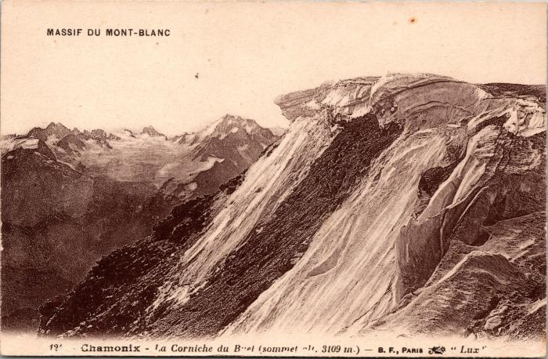 | La Corniche du Buet (2-1672) | La Corniche du Buet
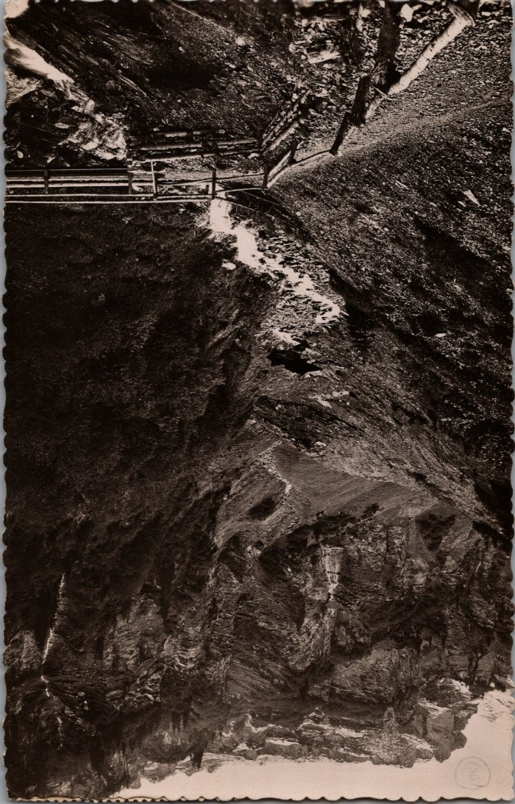
 | Photo du Pont des Mitaines en montant à Anterne (2-1732) | Photo du Pont des Mitaines en montant à Anterne depuis les Fonts
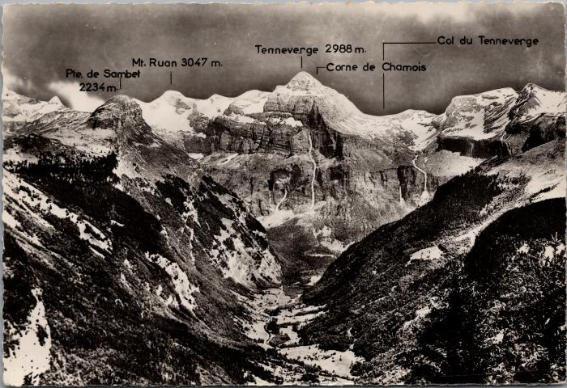 | Les montagnes du Cirque du Fer-à-Cheval (2-1906) | Les montagnes du Cirque du Fer-à-Cheval Pointe de Sambet, Mont Ruan, Tenneverge, Corne du Chamois, Col du Tennerverge
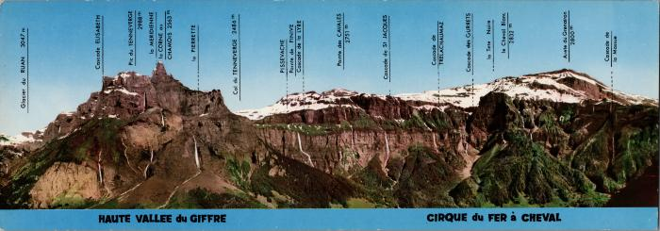 | Les cascades et montagnes du cirque du Fer-à-Cheval (2-1944) | Les cascades et montagnes du cirque du Fer-à-Cheval Glacier du Ruan, Cascade Elisabeth, Pic du Tenneverge, la Meridienne, la Corne du Chamois, la Pierrette, Col du Tenneverge, Pissevache, Pointe de Finive, Cascade de la Lyre, Pointe des Cavales, Cascade de St Jacques, Cascade de Trelachaumaz, Cascade des Gurrets, la Tête Noire, le Cheval Blanc, Arête du Grenairon, Cascade de la Massue
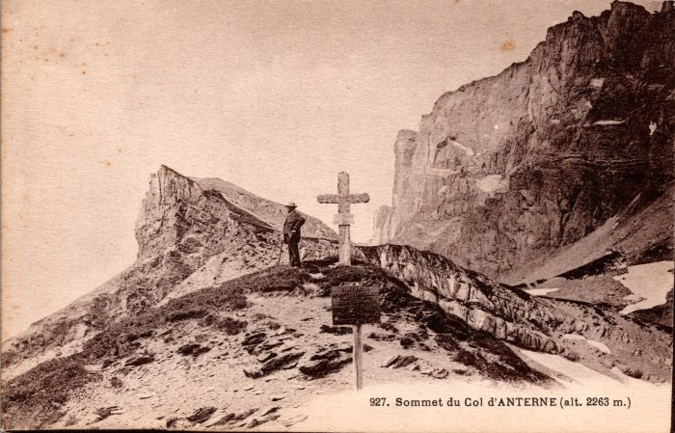 | Photo au sommet du Col d'Anterne (2-204) | Photo au sommet du Col d'Anterne
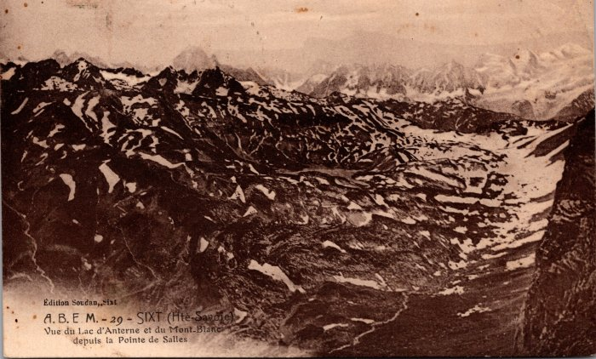 | Vue du Lac d'Anterne et du Mont Blanc depuis la Pointe de Sales (2-244) | Vue du Lac d'Anterne et du Mont Blanc depuis la Pointe de Sales
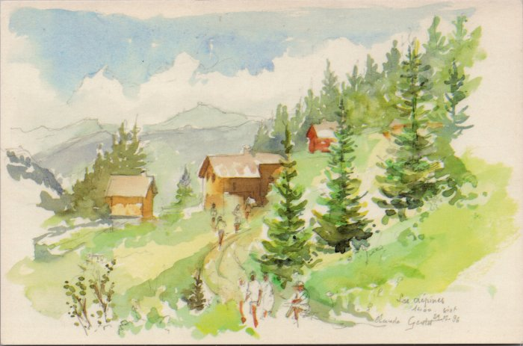 | Carte postale, aquarelle des Crépines (2-2528) | Carte postale, aquarelle de Claude GENTET des Crépines 1996
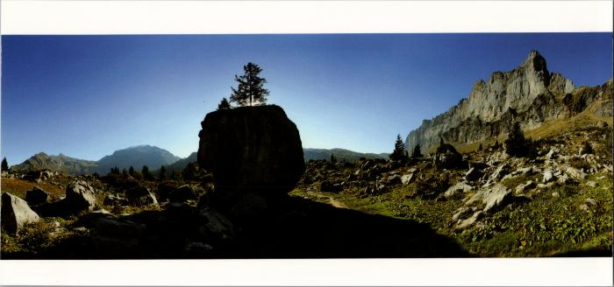 | La chaine des Fiz et le Mont Buet sur le chemin d'Anterne (2-2538) | La chaine des Fiz et le Mont Buet sur le chemin d'Anterne
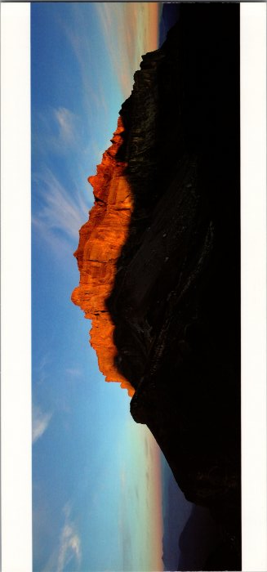 | Panorama sur la Chaine des Fiz (2-2542) | Panorama sur la Chaine des Fiz
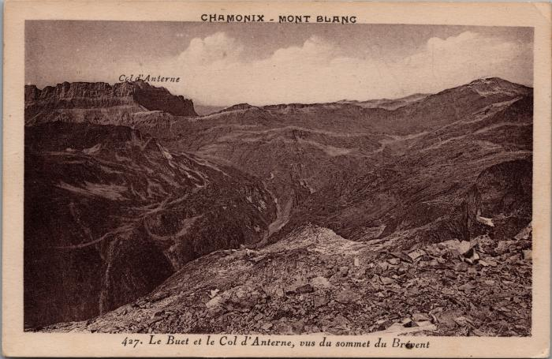 | Le Buet et le Col d'Anterne vus du sommet du Brévent (2-2556) | Le Buet et le Col d'Anterne vus du sommet du Brévent
 | Vue panoramique prise du Buet (2-2664) | Vue panoramique prise du Buet
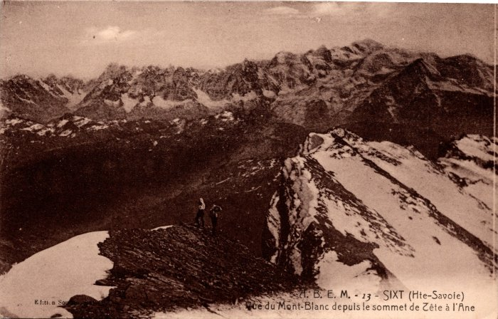 | Vue du Mont Blanc depuis le sommet de Tête à l'Ane (2-272) | Vue du Mont Blanc depuis le sommet de Tête à l'Ane
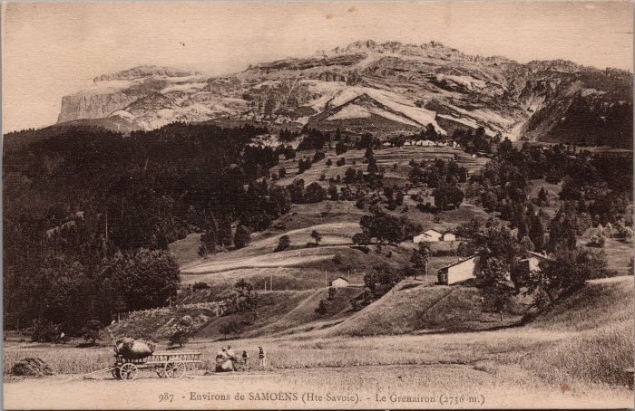 | Vue sur le Grenairon (2-2841) | Vue sur le Grenairon
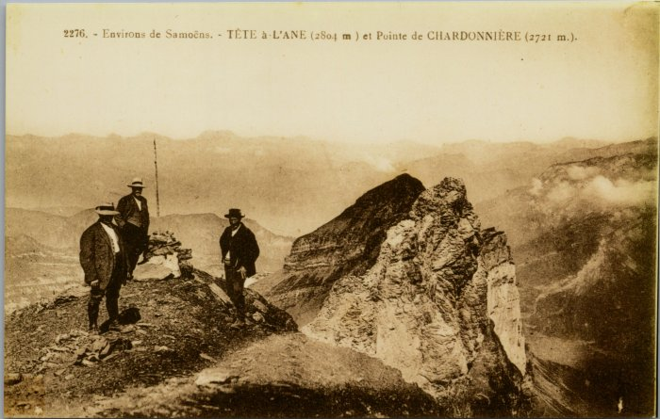 | Photo vue sur Tête à l’Âne et Pointe de Chardonnière (2-2849) | Photo vue sur Tête à l’Âne et Pointe de Chardonnière
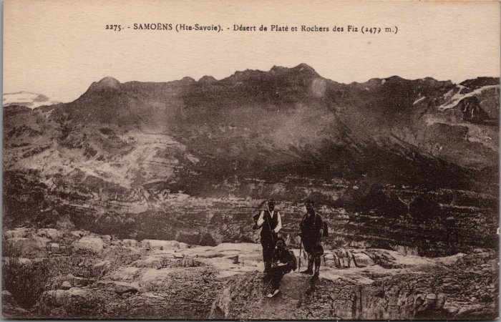 | Désert de Platé et Rochers des Fiz (2-2850) | Désert de Platé et Rochers des Fiz
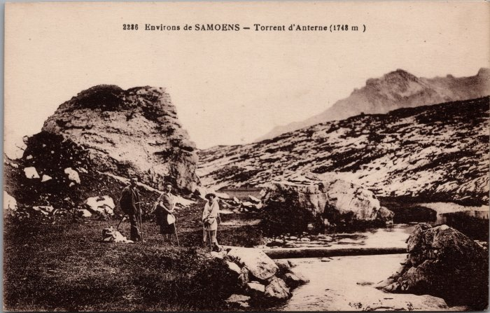 | Photo au torrent d'Anterne (2-2887) | Photo au torrent d'Anterne
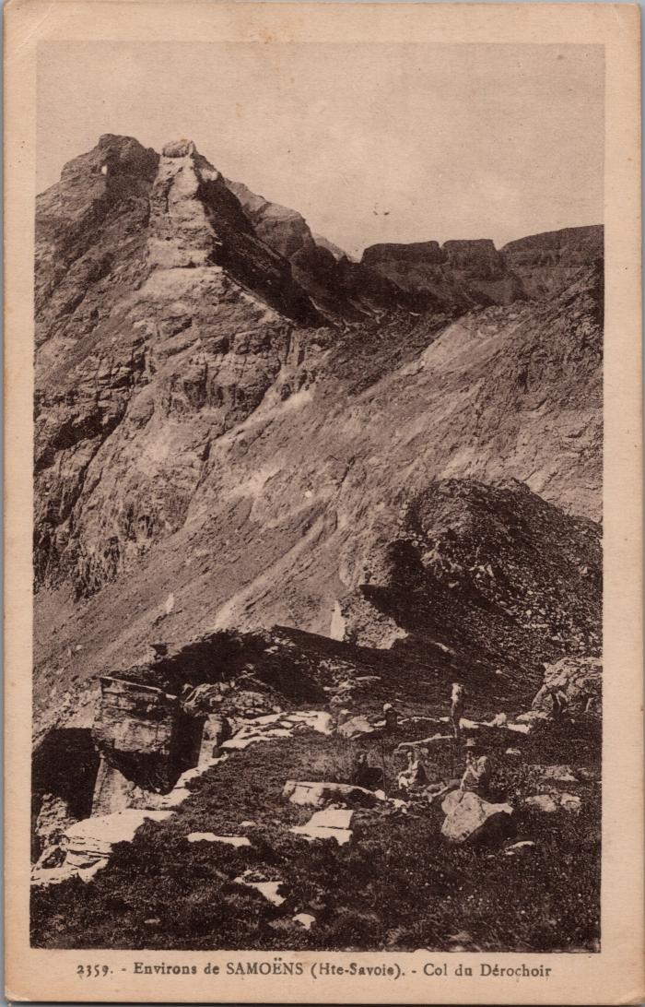
 | Le Col du Dérochoir (2-2917) | Le Col du Dérochoir
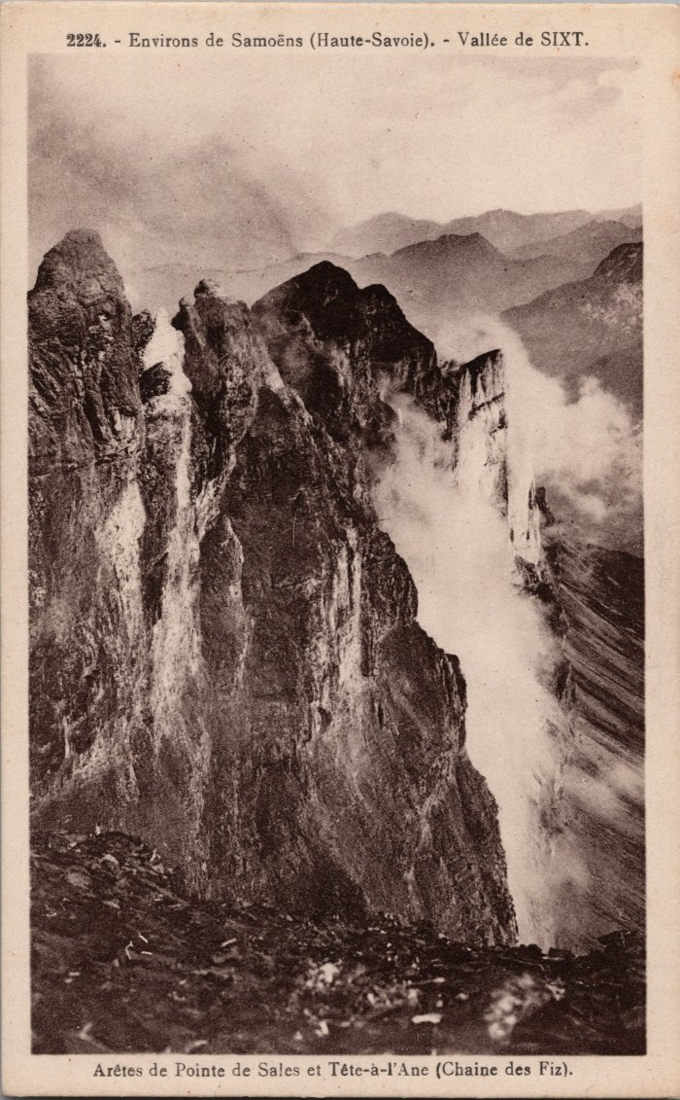
 | Arêtes de Pointe de Sales et Tête à l’Âne (Chaine des Fiz) (2-2939) | Arêtes de Pointe de Sales et Tête à l’Âne (Chaine des Fiz)
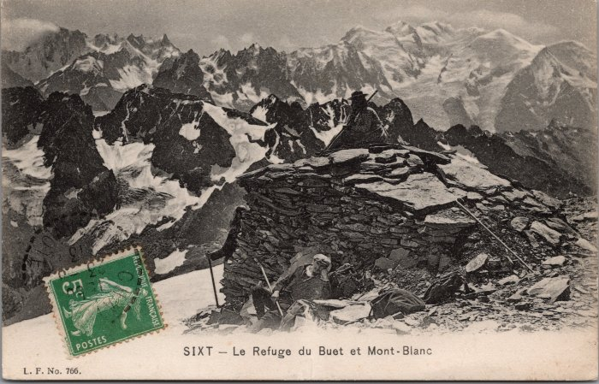 | « Le refuge » du Buet vue sur le Mont Blanc -1913 (2-2953) | « Le refuge » du Buet vue sur le Mont Blanc - 1913
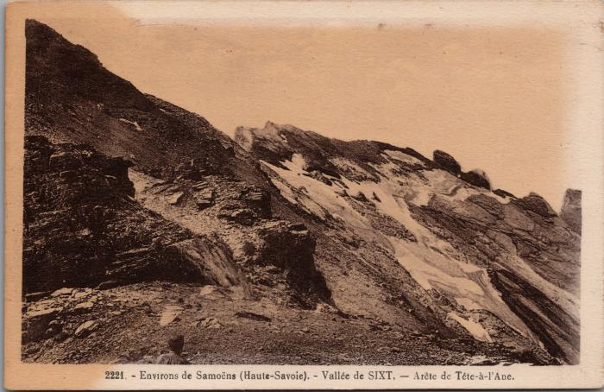 | Photo de l'arête de Tête à l'Ane (2-2991) | Photo de l'arête de Tête à l'Ane

 | La montée du Pas du Boret (2-3038) | La montée du Pas du Boret au Fond de la Combe
 | Chalets de la montagne de Sales (2-3102) | Chalets de la montagne de Sales
 | Chalets de la Vogealle et Chalet-Refuge du CAF (2-3112) | Chalets de la Vogealle et Chalet-Refuge du CAF
 | Photo au Sommet du Buet (2-3266) | Photo au Sommet du Buet

 | Le Fond de la Combe vu des sommets du Boret (2-339) | Le Fond de la Combe vu des sommets du Boret
 | Vue sur le lac d’Anterne et la Chaine des Fiz (2-3410) | Vue sur le lac d’Anterne et la Chaine des Fiz
 | Les Aiguilles Rouges et la Chaine du Mont Blanc vue depuis le Buet (2-3633) | Les Aiguilles Rouges et la Chaine du Mont Blanc vue depuis le Buet
 | Le Sommet du Buet (2-3635) | Le Sommet du Buet

 | Photo au passage de la Chaine au Buet (2-3637) | Photo au passage de la Chaine au Buet
 | Photo sur la route du Col d'Anterne, le Patronage St Médard à l'ascension du Brévent - 1906 (2-3675) | Photo sur la route du Col d'Anterne, le Patronage St Médard à l'ascension du Brévent le 3 août 1906

 | Lac de la "Voujelle" et du Fer à Cheval (2-371) | Lac de la "Voujelle" et du Fer à Cheval Vogealle

 | Photo vue sur le lac de la Vogealle et le Mont Ruan (2-375) | Photo vue sur le lac de la Vogealle et le Mont Ruan
 | Photo de groupe au chalet-hotel du col d’Anterne (2-3753) | Photo de groupe au chalet-hotel du col d’Anterne
 | Sur le chemin de Gers (2-3763) | Sur le chemin de Gers
 | Photo de groupe à coté de la table d'orientation au Buet (2-3775) | Photo de groupe à coté de la table d'orientation au Buet
 | Photos au Sommet du Buet (2-3779) | Photos au Sommet du Buet

 | Photo dans les éboulis du Grenier (2-383) | Photo dans les éboulis du Grenier

 | Photo dans un passage dans les Rochers du Grenier (2-387) | Photo dans un passage dans les Rochers du Grenier

 | Carte postale vue sur le Rocher des Fiz et les cascades d'Anterne (2-395) | Carte postale vue sur le Rocher des Fiz et les cascades d'Anterne
 | Photos au Buet à ski (2-3969) | Photos au Buet à ski
 | Inauguration du chalet-refuge de la Vogealle (2-3999) | Inauguration du chalet-refuge de la Vogealle le 24 aout 1913
 | Photo sur le Glacier du Ruan (2-4001) | Photo sur le Glacier du Ruan
 | Photo au "Grain-du-Sarrazin" ou sommet du Tenneverge vu du Col (2-4009) | Photo au "Grain-du-Sarrazin" ou sommet du Tenneverge vu du Col
 | Photo des chalets de Commune vus sur la Pointe de Ressassat, Melon des Avoudrues et la Pointe de Sambet (2-4011) | Photo des chalets de Commune vus sur la Pointe de Ressassat, Melon des Avoudrues et la Pointe de Sambet Les chalets sont alignés pour se protéger des avalanches, les toits sont recouverts d'ancelles (bardeaux de bois) maintenus par de grosses pierres.
 | La Pointe Finive (2-4023) | La Pointe Finive
 | Photo aux chalets du Boret (2-4093) | Photo aux chalets du Boret
 | Corvée pour le Chalet des Anglais - 1925 (2-4095) | "Corvéables à lanterne pour le Chalet Anglais", les Fonts en 1925
 | Photo au grand Ruan – Tour Salière (2-4097) | Photo au grand Ruan – Tour Salière

 | Photo à côté du « Tunnel du Dardé » sur le chemin de la Vogealle (2-4101) | Photo à côté du « Tunnel du Dardé » sur le chemin de la Vogealle
 | Glacier vue du sommet du Buet (2-411) | Glacier vue du sommet du Buet

 | La Pleureuse sur la route de Sales (2-4135) | La Pleureuse sur la route de Sales
 | Le sommet du Buet (2-4179) | Le sommet du Buet
 | Les chalets de Giffrenant (2-4189) | Les chalets de Giffrenant
 | La messe au sommet du Buet (2-4221) | La messe au sommet du Buet
 | Photo du Grenier de Commune (2-4245) | Photo du Grenier de Commune
 | Photo devant les Chalets de la "Vogeallaj" (2-427) | Photo devant les Chalets de la "Vogeallaj" Vogealle
 | Excursion de fin d'année de l'école du Soleil à l'arête du Buet - 1942 (2-4365) | Excursion de fin d'année de l'école du Soleil à l'arête du Buet - 1942
 | Chemin contournant le Grenier vue sur la Chaine des Fiz (2-439) | Chemin contournant le Grenier vue sur la Chaine des Fiz
 | Les chalets du Lac de Gers, 1906 (2-4455) | Les chalets du Lac de Gers, 1906
 | Les chalets d'Anterne (2-4605) | Les chalets d'Anterne
 | Rocher des Fiz et Col d'Anterne avec le brouillard (2-487) | Rocher des Fiz et Col d'Anterne avec le brouillard
 | Arêtes du Grenier et le Mont Blanc (2-497) | Arêtes du Grenier et le Mont Blanc
 | Les chalets du Boret et le Cirque du Fond de la Combe (2-501) | Les chalets du Boret et le Cirque du Fond de la Combe

 | Photo vue sur le lac de la Vogealle et les Dents Blanches (2-503) | Photo vue sur le lac de la Vogealle et les Dents Blanches
 | Carte postale au sommet des Avoudrues (2-517) | Carte postale au sommet des Avoudrues écrit "Avanduz"
 | Pointe de Sales et Rocher des Fiz (2-539) | Pointe de Sales et Rocher des Fiz
 | Photo au Buet vue sur la chaine du Mont Blanc (2-553) | Photo au Buet vue sur la chaine du Mont Blanc, 1968
 | Pointes des Places et de Sales (2-559) | Pointes des Places et de Sales
 | Photo sur les arêtes du Grenier vue du Grenier (2-579) | Photo sur les arêtes du Grenier vue du Grenier
 | Photo à la montée au Grenier (2-581) | Photo à la montée au Grenier
 | Photo devant le chalet-hotel du Buet au Grenairon (2-589) | Photo devant le chalet-hotel du Buet au Grenairon
 | Chalet- Hôtel du Buet - Grenairon (2-591) | Chalet- Hôtel du Buet - Grenairon
 | Photo du Chalet Hôtel du Buet - Grenairon (2-597) | Photo du Chalet Hôtel du Buet - Grenairon
 | Photo sur les glaciers de Folly (2-599) | Photo sur les glaciers de Folly
 | Photo du glacier de Prazon et "Tanneverge" vue du glacier du Mont Ruan (2-601) | Photo du glacier de Prazon et Tenneverge vue du glacier du Mont Ruan
 | Lac de Barberine, Pic de Tenneverge et Ruan (2-603) | Lac de Barberine, Pic de Tenneverge et Ruan Le sentier longeant le lac conduit à la cabane de Barberine
 | Photo "En ski vers le col d'Anterne" (2-607) | Photo "En ski vers le col d'Anterne"
 | La tête noire de Pormenaz vue en montant au col d'Anterne, l'hiver (2-614) | La tête noire de Pormenaz vue en montant au col d'Anterne, l'hiver
 | Le Buet vue sur les Chalets des Fonds, Tête à l'Ane et la Pointe de Sales (2-629) | Le Buet vue sur les Chalets des Fonds, Tête à l'Ane et la Pointe de Sales
 | Passage de la chaine du Buet (2-717) | Passage de la chaine du Buet
 | Pointe de "Tanneverge" vue de la boite aux lettres, Avoudruz (2-725) | Pointe de "Tanneverge" vue de la boite aux lettres, Avoudruz
 | Les Dents Blanches et le Signal de "Foilly" vue du Col de "Boston" (2-755) | Les Dents Blanches et le Signal de Folly vue du Col de Bostan
 | Les Dents du Midi, la Tour Sallière et le Cheval Blanc depuis le sommet du Buet (2-757) | Les Dents du Midi, la Tour Sallière et le Cheval Blanc depuis le sommet du Buet
 | Pointe et Col de Tenneverge vue de Folly (2-759) | Pointe et Col de Tenneverge vue de Folly
 | Lac de Folly et Pointe Rousse vu du Glacier de Folly (2-761) | Lac de Folly et Pointe Rousse vu du Glacier de Folly
 | Les Câbles et le Sommet du Buet (2-763) | Les Câbles et le Sommet du Buet
 | Glacier du Ruan, le Tenneverge et les Grandes Jorasses vus des Dents Blanches (2-765) | Glacier du Ruan, le Tenneverge et les Grandes Jorasses vus des Dents Blanches
 | La chaine du Mont Blanc, le Buet et le lac de Barberine vus du sommet du Grand Ruan (2-771) | La chaine du Mont Blanc, le Buet et le lac de Barberine vus du sommet du Grand Ruan
 | Les Dents du Midi vues du Sommet du Ruan (2-773) | Les Dents du Midi vues du Sommet du Ruan
 | La Chaine du Mont Blanc vue du sommet du Buet (2-775) | La Chaine du Mont Blanc vue du sommet du Buet
 | Le Grand Ruan, le Tenneverge vus du Glacier de Folly (2-777) | Le Grand Ruan, le Tenneverge vus du Glacier de Folly
 | Glacier de Folly et pointe des Avaudrues (2-781) | Glacier de Folly et pointe des Avaudrues
 | Lac et Glacier de Folly (2-783) | Lac et Glacier de Folly
 | Massif du Mont Blanc vue du Buet (2-801) | Massif du Mont Blanc vue du Buet
 | Photo au Sommet du Buet (2-817) | Photo au Sommet du Buet

 | Photos sur l'arête du Buet (2-863) | Photos sur l'arête du Buet

 | Le Buet, Col des Montets, l'Aiguille de Loriaz et le Cheval Blanc (2-915) | Le Buet, Col des Montets, l'Aiguille de Loriaz et le Cheval Blanc
 | Le Mont Buet vue du Grenairon (2-975) | Le Mont Buet vue du Grenairon
 | Le massif du "Tanneverge" l'hiver (2-979) | Le massif du "Tanneverge" l'hiver Tenneverge
 | Le Massif du Mont Blanc vue du Grenairon (2-981) | Le Massif du Mont Blanc vue du Grenairon
 | Vue de l'arête du Grenairon (2-999) | Vue de l'arête du Grenairon
 | Photo de la Cantine des Fonts (21-001) | Photo de la Cantine des Fonts
 | Photo de la Cantine des Fonts avec un groupe de personnes (21-002) | Photo de la Cantine des Fonts avec un groupe de personnes
 | Carte postale La Paroi et la pointe de Sambet (21-007) | Carte postale La Paroi et la pointe de Sambet Cascade de Darmai et de la Lapia
 | Photo de la première ascension du Buet à ski (21-011) | Photo de la première ascension du Buet à ski Debout : probablement le frère de Jeannette Richard, Louis Avec le chapeau : Joseph Marie Mogenier
 | Le Grenairon vu des Tines (21-016) | Le Grenairon vu des Tines Edition la Cigogne
 | Photo de deux personnes dans le Pas de Sales (22-018) | Photo de deux personnes dans le Pas de Sales en juin 1951
 | Carte Postale vu sur le Grenier et les Pointes des Follys (22-024) | Carte Postale vu sur le Grenier et les Pointes des Follys dans les années 40
 | Les Chalets des Fonts (22-025) | Les Chalets des Fonts probablement dans les années 50
 | Ascension au Buet (23-003) | Ascension au Buet en 1954
 | Carte Postale au Sommet du Buet en ski (23-011) | Carte Postale au Sommet du Buet en ski
 | Photo d'un ravitaillement au refuge d'Anterne avec la mule, Olivier MOGENIER (23-018) | Photo d'un ravitaillement au refuge d'Anterne avec la mule, Olivier MOGENIER en septembre 1992
 | Anna MOGENIER (Milan) et une amie au refuge de Sales en 1984 (24-082) | Anna MOGENIER (Milan) et une amie au refuge de Sales en 1984
 | Photos de la montée de la Table d'orientation du Buet - 1954 (27-061) | Photos de la montée de la Table d'orientation du Buet - 1954

 | Photo aux chalets de Sales le 20 août 1922 (3-053) | Photo aux chalets de Sales le 20 août 1922
 | Photos les crépines août 1926 (3-054) | Photos les crépines août 1926
 | Photos sur l'arête et au sommet des Avoudruz le 14 août 1923 (3-055) | Photos sur l'arête et au sommet des Avoudruz le 14 août 1923
 | Photo près du sommet des Dents Blanches août 1926 (3-056) | Photo près du sommet des Dents Blanches août 1926 de Joseph Riondel
    | Photo col de Leschaux, le Géant, les Aiguilles Rouges et le Mont Blanc vue du Grenairon (3-057) | Photo col de Leschaux, le Géant, les Aiguilles Rouges et le Mont Blanc vue du Grenairon
 | Photo à la Boite aux lettres le 14 août 1923 par Joseph Riondel (3-058) | Photo à la Boite aux lettres le 14 août 1923 par Joseph Riondel
  | Photo des dents du Midi, la Tour Saliere, le Cheval Blanc vus de la crête du Buet en juillet 1932 (3-059) | Photo des dents du Midi, la Tour Saliere, le Cheval Blanc vus de la crête du Buet en juillet 1932
 | Photos en montagne de Joseph Riondel, guide (3-060) | Photos d'un guide de la vallée, Mr Riondel Joseph, vues de ses courses sur Sixt entre 1924 et 1929.
 | Photo le 14 aout 1923 par Joseph Riondel (3-061) | Photo le 14 aout 1923 par Joseph Riondel
 | Photo à la boite aux lettres des Avoudruz le 14 août 1923 par Joseph Riondel, guide (3-062) | Photo à la boite aux lettres des Avoudruz le 14 août 1923 par Joseph Riondel, guide
   | Photo le 15 septembre 1925 par Joseph Riondel, guide (3-063) | Photo le 15 septembre 1925 par Joseph Riondel, guide

 | Photo des Dents Blanches le 24 septembre 1929 par Joseph Riondel, guide (3-064) | Photo des Dents Blanches (descente de la seconde à la troisième) le 24 septembre 1929 par Joseph Riondel, guide

 | Photo dans la grotte des Avoudruz le 27 août 1929 par Joseph Riondel, guide (3-065) | Photo dans la grotte des Avoudruz le 27 août 1929 par Joseph Riondel, guide
 | Photo aux glaciers des Beaux le 30 juillet 1932 par Joseph Riondel, guide (3-066) | Photo aux glaciers des Beaux le 30 juillet 1932 par Joseph Riondel, guide
 | Photo panorama des Avoudruz, du glacier de Ruan et Prazon par Joseph Riondel, guide (3-067) | Photo panorama des Avoudruz, du glacier de Ruan et Prazon par Joseph Riondel, guide

 | Photo de la cascade La Pleureuse par Joseph Riondel, guide (3-068) | Photo de la cascade La Pleureuse par Joseph Riondel, guide
 | Photo de la première cascade de Sales en 1922 par Joseph Riondel, guide (3-069) | Photo de la première cascade de Sales en 1922 par Joseph Riondel, guide
 | Photo des Dents Blanches en allant vers la cheminée d'Ollaz, névé versant Nord en 1926 par Joseph Riondel, guide (3-070) | Photo des Dents Blanches en allant vers la cheminée d'Ollaz, névé versant Nord en 1926 par Joseph Riondel, guide

 | Photo au chalet du Buet par Joseph Riondel, guide (3-071) | Photo au chalet du Buet par Joseph Riondel, guide
  | Photo des chalets et de la pointe de Sales par Joseph Riondel, guide (3-072) | Photo des chalets et de la pointe de Sales par Joseph Riondel, guide

 | Photo au desert de Platé en 1921 par Joseph Riondel, guide (3-073) | Photo au desert de Platé en 1921 par Joseph Riondel, guide

 | Photo à la Vogealle des Dechavassine en 1926 par Joseph Riondel, guide (3-074) | Photo à la Vogealle des Dechavassine en 1926 par Joseph Riondel, guide
 | Photos de la construction du refuge de Sales en 1984 (30-005) | Photos de la construction du refuge de Sales en 1984
  | Photo des Fonts le 25 septembre 1980 (30-006) | Photo des Fonts le 25 septembre 1980
 | Photo des Fonts le 16 septembre 1983 (30-007) | Photo des Fonts le 16 septembre 1983
 | Photo du chalet de Pierre DUCROT aux Fonts - 1986 (30-008) | Photo du chalet de Pierre DUCROT aux Fonts - 1986

 | Règlement des guides de la Commune de Sixt - 1865 (37-001) | Règlement des guides de montagne de la Commune de Sixt - 1865

 | Compte rendu des montagnes de Sales, la Vogealle, Commune, Salvadon pour le fromage (4-139) | Compte rendu des montagnes de Sales, la Vogealle, Commune, Salvadon pour le fromage
 | Désert de Platé, pointe Pelouse (50-003) | Désert de Platé, pointe Pelouse
 | Carte postale (51-003)
 | Cartes Postales au sommet du Buet (51-005) | Cartes Postales au sommet du Buet

 | Glacier du Prazon au Fond de la Combe (51-006) | Glacier du Prazon où périt Jacques Balmat en 1854, au Fond de la Combe
 | Photo aux chalets de Sales - 1902 (51-018) | Photo aux chalets de Sales - 1902
 | Photo aux chalets du Boret - 1906 (51-020) | Photo aux chalets du Boret - 1906
 | Photo déjeuner au sommet du Buet - 1910 (51-021) | Photo déjeuner au sommet du Buet - 1910
 | Photo aux Crépines - 1910 (51-023) | Photo aux Crépines le 2 septembre 1910 Deux femmes sont à cheval en amazone
 | Photos de groupe au Buet - 1911 (51-024) | Photos de groupe au Buet - 1911 Sur la table d'orientation et sur les arrêtes
 | Photo sur l'arrête du Buet vue sur le Tenneverge - 1913 (51-025) | Photo sur l'arrête du Buet vue sur le Tenneverge - 1913
 | Photo d'une course au Cheval Blanc - 1917 (51-026) | Photo d'une course au Cheval Blanc, en montant après le Cabaret vue sur l'arête et la face Nord Est du Buet - 1917 Monsieur et Jean DESLAUDRES
 | Photo d’une course à Tête à l’Ane -1919 (51-027) | Photo d’une course à Tete à l’Ane -1919
 | Photo des chalets d'Anterne - 1973 (51-030) | Photo des chalets d'Anterne - 1973
 | Photo d'un groupe descendant de Bellegarde - 1917 (51-032) | Photo d'un groupe descendant de Bellegarde - 1917

 | Photos au Boret (51-033) | Photos au Boret
 | Photos au Buet (51-034) | Photos au Buet
 | Photo au collet d'Anterne (51-035) | Photo au collet d'Anterne
 | Photo des chalets des Crépines (51-036) | Photo des chalets des Crépines
 | Article de journal sur l'ascension de la Corne de Chamois par la face de Nord de René DESMAISON et ses compagnons de cordée - 1970 (51-037) | Article de journal sur l'ascension de la Corne de Chamois par la face de Nord de René DESMAISON et ses compagnons de cordée - 1970
 | Photo de deux femmes face à la chaine des Fiz (51-038) | Photo de deux femmes face à la chaine des Fiz au lac d'Anterne

 | Photo du pont des Fonts avant 1908 (51-040) | Photo du pont des Fonts avant 1908

 | Photo du pont « Jean Marie » aux Fonts (51-041) | Photo du pont « Jean Marie » aux Fonts
 | Photos au Grenairon (51-043) | Photos au Grenairon

 | Photos aux Fonts (51-044) | Photos aux Fonts
 | Photo à la montée du Tenneverge (51-045) | Photo à la montée du Tenneverge
    | Photo dans le village de Nambride (51-046) | Photo dans le village de Nambride
 | Photo dans le pas de Sales (51-047) | Photo dans le pas de Sales
  | Photo sur le glacier de Prazon (51-048) | Photo sur le glacier de Prazon
 | Photo lors d'une randonnée au Ruan (51-050) | Photo lors d'une randonnée au Ruan
 | Photo lors d'une randonnée à Sales (51-052) | Photo lors d'une randonnée à Sales
 | Photo lors de la traversée du mont Ruan à la Tour Salière (51-062) | Photo lors de la traversée du mont Ruan à la Tour Salière
 | Photo à Tête à l'âne (51-063) | Photo à Tête à l'âne avec la clarinette
 | Photo aux chalets de la Vogealle (51-064) | Photo aux chalets de la Vogealle

 | Bénédiction de la table d'orientation du Buet en hiver (55-001) | Bénédiction de la table d'orientation du Buet en hiver
 | Installation de la table d’orientation du Buet (55-002) | Installation de la table d’orientation du Buet
 | Photos au Grenairon (55-003) | Photos au Grenairon
 | Photo au Boret (55-006) | Photo au Boret "Le Boret avec Metral"
 | Avalanche de Saugy, mars 1914 (55-021) | Avalanche de Saugy, mars 1914
 | Pointe de Sales et chalets du "Dessargeois" et du Fardelet (56-013) | Pointe de "Salle" et chalets du "Dessargeois" et du Fardelet

 | Carte Postale vue sur le Tenneverge, oratoire rappelant un éboulement de la Tête-Noire (56-014) | Carte Postale vue sur le Tenneverge, oratoire rappelant un éboulement de la Tête-Noire qui détruisit en 1602, 26 maisons et fit périr 57 personnes.
 | Le sommet du Buet (56-018) | Le sommet du Buet

 | Le lac de la "Vogeallaz" et les Dents Blanches (56-021) | Le lac de la "Vogeallaz" et les Dents Blanches
 | Le Col d'Anterne et le Mont Buet (56-024) | Le Col d'Anterne et le Mont Buet
 | Le Glacier et le Ruan (3070m), frontière Franco-Suisse (56-027) | Le Glacier et le Ruan (3070m), frontière Franco-Suisse "C'est le temps et les routes qui déciderons pour mon départ"
 | Le fond de la Combe et ses glaciers (56-030) | Le fond de la Combe et ses glaciers, Aiguille du Ruan X indiquant un sapin

 | Tunnel du Dardé sur le chemin de la Vogealle (56-032) | Tunnel du Dardé sur le chemin de la "Vogeale"
 | Le Pas du Boret et ses Cascades au fond de la Combe (56-040) | Le Pas du "Borey" et ses Cascades au fond de la Combe

 | Crêtes de Prazon, le Foulon et le Violon (Fond de la Combe) (56-043) | Crêtes de Prazon, le Foulon et le Violon (Fond de la Combe)
 | Le grain du Sarrazin et le sommet du Tenneverge vu du col (56-044) | Le grain du Sarrazin et le sommet du Tenneverge vu du col
 | Les Flories, Chasse au chamois (56-046) | Les Flories, Chasse au chamois

 | Glacier du Prazon au Fond de la Combe (56-053) | Glacier du Prazon au Fond de la Combe, où périt Jacques Balmat en 1854
 | Famille devant le Tenneverge et le Fer-à-Cheval à "Sixte" (56-064) | Famille devant le Tenneverge et le Fer-à-Cheval à "Sixte"
 | Pointe de Sambet et le Lac de Brouillard (56-072) | Pointe de Sambet et le Lac de Brouillard
 | Le rocher de Salvadon et la pointe de Sambet au dessus des "villages de Nambride" (56-076) | Le rocher de Salvadon et la pointe de Sambet au dessus des "villages de Nambride"

 | Le Pic du Tenneverges et les Gorges du Giffre en hiver (56-077) | Le Pic du Tenneverges et les Gorges du Giffre en hiver
 | Le Pas du "Boray" et ses Cascades au Fond de la Combe (56-079) | Le Pas du "Boray" et ses Cascades au Fond de la Combe

 | Le Pas du "Borrey" (56-093) | Le Pas du Boret
 | Carte mosaïque de Sixt (56-097) | Carte mosaïque de Sixt

 | Cirque du fer a cheval La corne du chamois hiver 1995/1996 (7-002) | Hiver 1995/1996 Photo de la corne du chamois dans le Cirque du Fer A Cheval

 | Eboulement du Tenneverge 1974 (9-001) | Photographies sur plaque de contreplaqué. Eboulement du Tenneverge en juillet 1974.

